別紙（見積書の綴り方）
（別紙）

【見積書の綴り方（見本）】
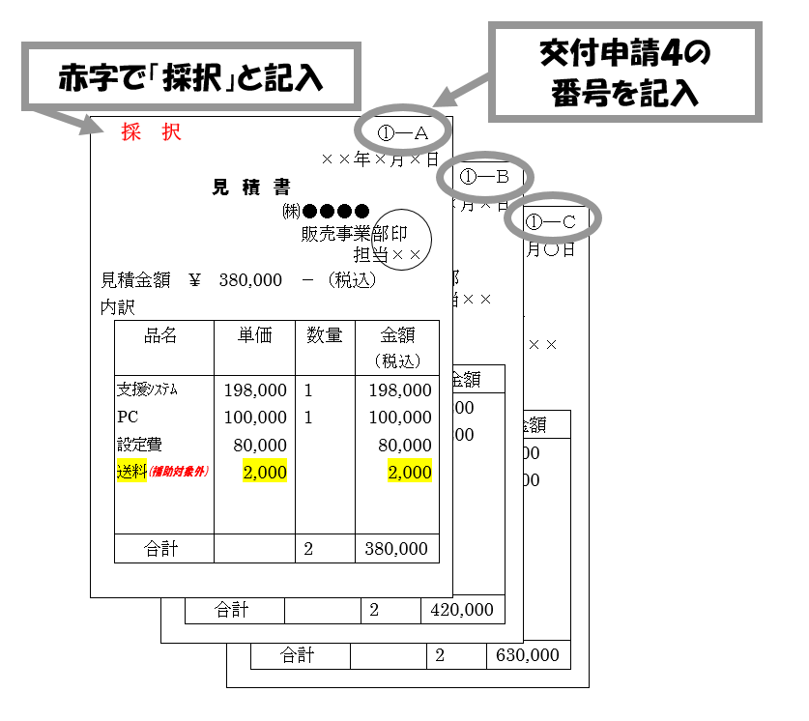

１つの契約について、
①ーＡ（採択業者）
①ーＢ、①－Ｃ（不採択２社）
の３通の見積書を提出する

見積書に補助の対象とならない経費（補助対象外経費）が入っている場合は、 マーカーを引く等により、対象・対象外を明示してください。

※ | 原則、契約については３社以上の見積書が必要です。特にシステム導入に関する契約については、金額に関わらず原則３社以上の見積書を提出してください。

※ | システムと機器についてそれぞれに分けて契約する場合、システムを含まないＰＣ、タブレット等の周辺機器のみの契約については、契約１件の金額が３０万円未満の場合、見積書は採択業者のみで差し支えありませんが、幼稚園において店頭調査等による価格調査を行ったことがわかる資料を添付してください（例：カタログのコピー、インターネットの画面を印刷したもの）。

